iWSN感測器資料
↓輸入站號1~31可計算資料位址
Sensor 站號
1

 |  | 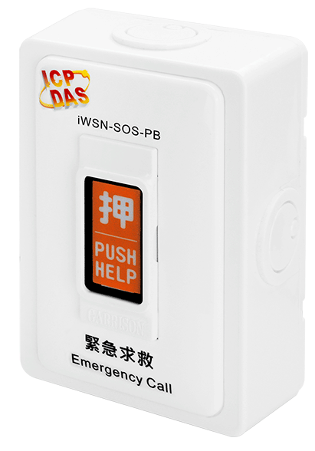 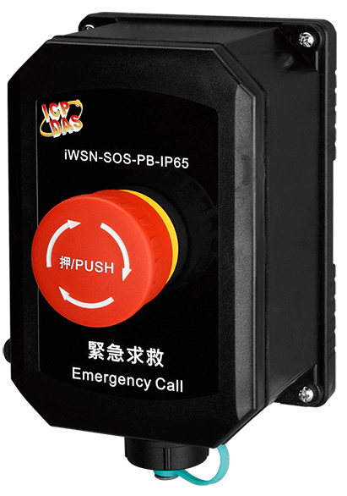 iSOS系列 (iSOS-100 / iSOS-109 / iSOS-300-IP65 / iSOS-309-IP65 / iSOS-800-PT)
iWSN-200U / iWSN-200R (Base1, Dec) | iWSN-200E (Base1, Dec) | 命令碼 | 屬性 | 資料型態 | 說明 | 備註
40322 | 40008 | - | - | - | - | -
40323 | 40009
40324 | 40010
40325 | 40011
40326 | 40012
40327 | 40013
40328 | 40014
40329 | 40015
40330 | 40016
40331 | 40017 | - | - | - | - | -

40332 | 40018 | 03, 04 | R | Uint16 | [High byte] iWSN sensor的自動回傳時間。 | (Bit7~Bit6) 00: Bit0~Bit5表示的單位為秒。 01: Bit0~Bit5表示的單位為分。 10: Bit0~Bit5表示的單位為時。 11: 保留。 (Bit5~Bit0) 依據Bit7~Bit6的單位定義，代表不同的意義。 數值1~63: 表示1~63個單位時間。 數值0: 保留。
 |  |  |  |  | [Low byte] iWSN-200系列接收的訊號強度。 | 數值範圍0~255，數值越大訊號越好，建議至少120以上為佳。
40333 | 40019 | 03, 04 | R | Uint16 | [High byte] iWSN sensor的韌體版本。 | 數值範圍10~255。 例如：數值10=v1.0、數值254=v25.4。
 |  |  |  |  | [Low byte] 無線封包的序列號。 | [High nibble] 保留
 |  |  |  |  |  | [Low nibble] 無線封包的序列號，數值範圍0~15。
40334 | 40020 | 03, 04 | R | Uint16 | [High byte] iWSN sensor模組代號。 | 數值範圍0~255。 請參考工作表「感測器模組代號」。
 |  |  |  |  | [Low byte] 擴充模組代號。 | 數值範圍0~255。 請參考工作表「擴充模組代號」。
40335 | 40021 | 03, 04 | R | Uint16 | [High byte] 無線封包中Raw data區段的資料長度。 | 數值範圍0~48，單位:bytes。 數值0: 未接收過無線封包。
 |  |  |  |  | [Low byte] 電池電量百分比。 | 數值就是百分比(%)。
40336 | 40022 | 03, 04 | R | Uint16 | iSOS-309-IP65 染敏充電電量百分比 | 數值是電量百分比(%)。 100%: 電量≧0.5V 0%: 電量≦0.016V
40337 | 40023 | - | - | - | - | -
40338 | 40024
40339 | 40025
40340 | 40026
40341 | 40027 | 03, 04 | R | Uint16 | iSOS系列的報警狀態。 | 數值0: 正常、 1: 報警。
40342 | 40028 | - | - | - | - | -
40343 | 40029
40344 | 40030
40345 | 40031
40346 | 40032
40347 | 40033
40348 | 40034
40349 | 40035
40350 | 40036
40351 | 40037
40352 | 40038

40353 | 40039

40354 | 40040

40355 | 40041
40356 | 40042
40357 | 40043

40358 | 40044

40359 | 40045

40360 | 40046
40361 | 40047
40362 | 40048
40363 | 40049
40364 | 40050
40365 | 40051

